Oversikt
Tilbudsoversikt busstjenester Romerike 2019

 | Fyll inn

Konkurranse: | Busstjenester Busstjenester Romerike 2019 | Fylles automatisk inn i de andre fanene.
Tilbyder: | xx | Fylles automatisk inn i de andre fanene. | Utfyllingsveiledning
Tilbud: | xx | Fylles automatisk inn i de andre fanene.
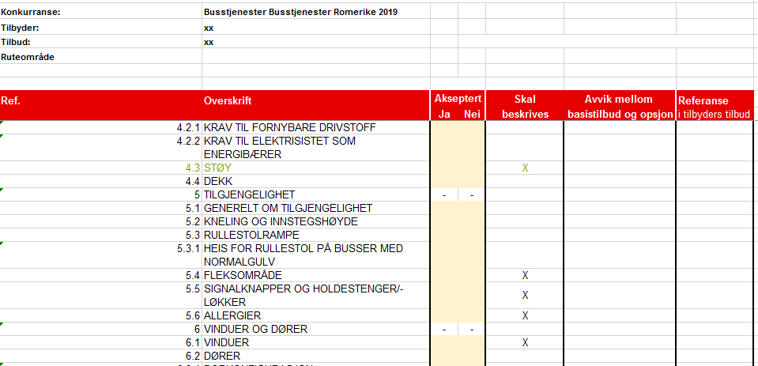
Ruteområde | 1. Nittedal og Lørenskog | Fylles automatisk inn i de andre fanene.

Hentes fra fanen "Oversikt".
Tilbudsskjema for

vedlegg 1 er fylt ut | uten avvik.
vedlegg 2 er fylt ut | uten avvik.
vedlegg 3 er fylt ut | uten avvik.
vedlegg 4 er fylt ut | uten avvik.
vedlegg 6 er fylt ut | #REF!
vedlegg 8 er fylt ut | uten avvik.

Sett "X" for akseptert, eller ikke akseptert.
Oppdragsgiver evaluerer blant annet punktene markert med "X". Hvis teksten har grønn farge vil dette evalueres under miljø. for fullstendig oversikt over hva som evalueres se prosedyrereglene.
Tilbyder skal markere med "X" hvor opsjonen avviker fra basistilbudet.
Sett inn referanse til hvor beskrivelsen er.

